2号楼一楼、二楼
珠海市慢性病防治中心绿植租赁报价单
2号楼门诊一楼大厅
序号 | 摆放位置 | 植物名称 | 规格/cm | 单价 | 租赁报价（月/元） | 参考图片
1 | 大厅门口 | 天堂鸟组合 | 120-180 | 130 |  | 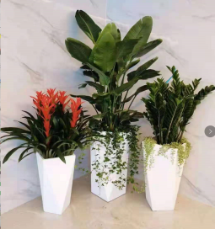
2 | 服务台 | 兰花（6枝） | 35-50 | 120
3 | 收费处门口 | 散尾葵 | 180 | 45
4 | 服务台后面大厅 | 散尾葵 | 180-200 | 45
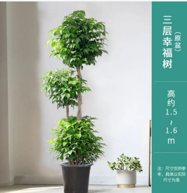
2号楼门诊二楼大厅
5 | 候诊区 | 幸福树 | 150-160 | 65
6 | 扶手电梯口 | 龟背竹 | 120 | 38 |  | 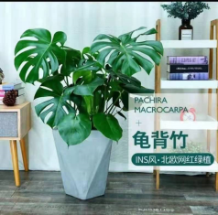
7 | 门诊门口 | 天堂鸟 | 160 | 55 |  | 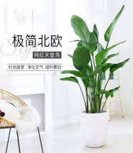

5楼会议室
行政楼5楼
序号 | 摆放位置 | 植物名称 | 规格/cm | 单价 | 租赁报价 | 参考图片
1 | 会议室 | 散尾葵 | 180 | 45
2 | 大会议厅 | 天堂鸟 | 180 | 55 |  | 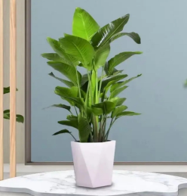
3 |  | 也门铁 | 50 | 4 |  | 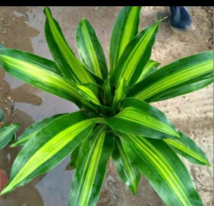
4 |  | 走廊 | 天堂鸟组合 | 150
5 |  | 木桩 | 10 | 3
序号 | 摆放位置 | 植物名称 | 规格/cm | 单价 | 采购报价 | 参考图片
6 | 大会议室 | 讲台花（真花购买价 | 80 | 230 |  | 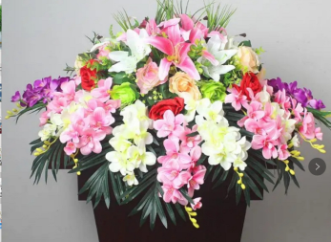
7 | 餐厅包间 | 餐桌花（真花购买价） | 50 | 220 |  | 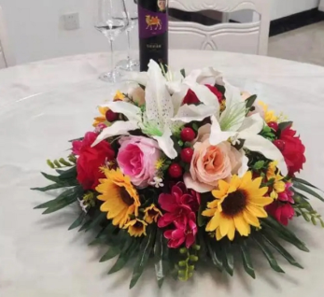
8 | 门诊大厅 | 朱砂桔（购买价，包围花、包清理） | 150 | 1200
9 | 活动花篮 | 花篮（真花购买价） | 160-170 | 150 |  | 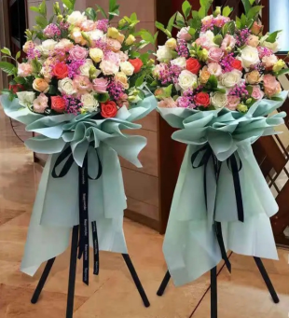
10 | 其它 | 花盆（大号） | 15英寸35.5*37.5 19.5 | 56
11 |  | 花盆（小号） | 9英寸19*23*12 | 26 |  | 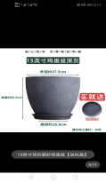

办公桌、会客区
序号 | 摆放位置 | 植物名称 | 规格/cm | 单价/月 | 租赁报价 | 参考图片
1 | 卫生间 | 水培一帆风顺 | 20 | 8 |  | 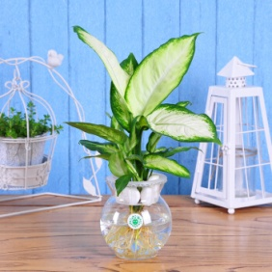
2 |  | 白玉兰水培 | 20 | 10 |  | 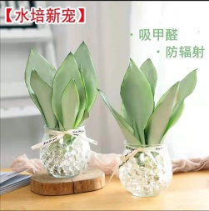
3 |  | 碗莲水培 | 20 | 15 |  | 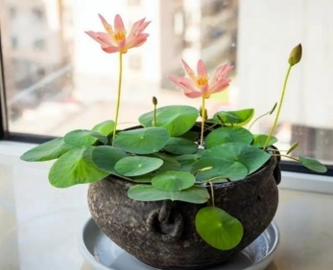
4 | 办公桌面 | 凤凰冠兰花 | 25-30 | 30 |  | 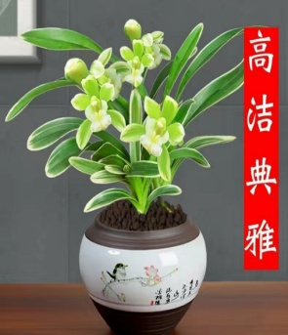
5 |  | 金凤冠金边兰 | 25-30 | 30 |  | 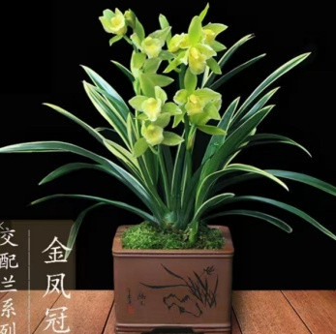
6 |  | 紫露兰 | 25-30 | 10 |  | 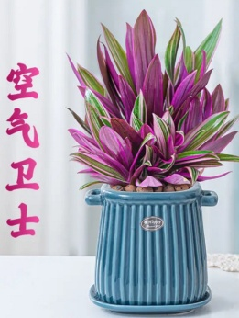
7 |  | 玉芙蓉兰花 | 22-28 | 30 |  | 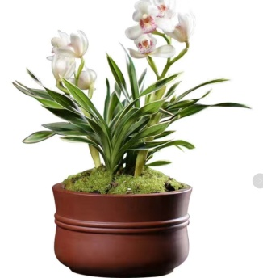
8 |  | 金枝玉叶 | 20-25 | 18 |  | 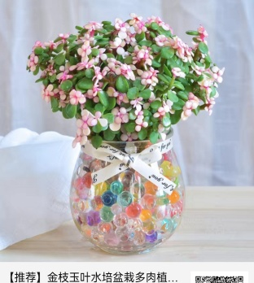
9 |  | 青苹果竹芋 | 25-30 | 10 |  | 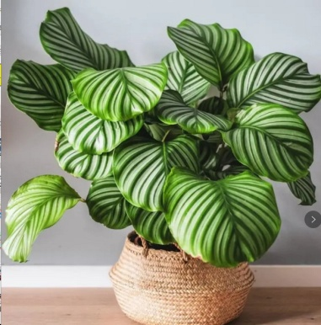
10 |  | 油画婚礼 | 23-28 | 18 |  | 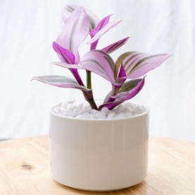
11 |  | 金边吊兰 | 23-28 | 12
12 |  | 金鱼吊兰 | 20-25 | 28 |  | 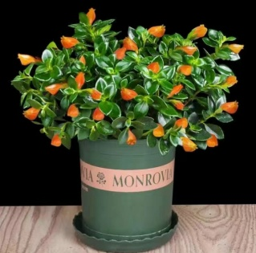
13 | 会客区 | 吉利红如意 | 25-30 | 30 |  | 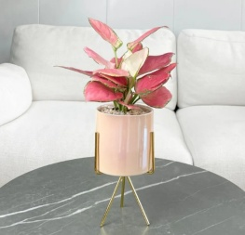
14 |  | 红掌 | 25-30 | 25 |  | 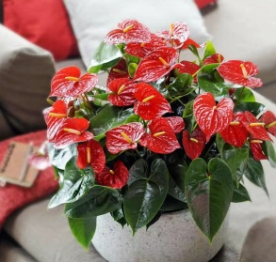
15 |  | 鸿运当头 | 25-30 | 20 |  | 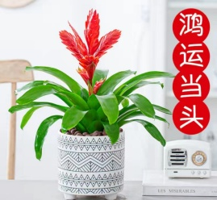
16 |  | 鸭脚木 | 120-140 | 48 |  | 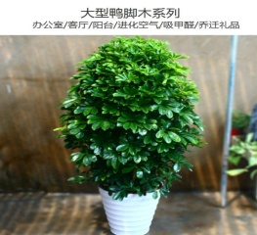
17 | 活动装饰临时租摆＜10天（根据活动需求提供） | 球菊 | 28-35 | 25 |  | 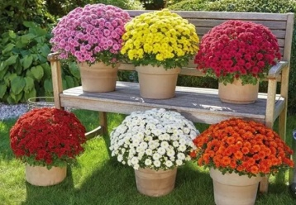
18 |  | 蓝雪花 | 50-60 | 60 |  | 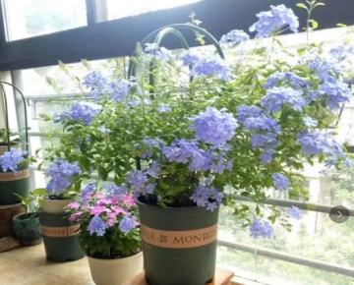
19 |  | 小木槿 | 60-80 | 80 |  | 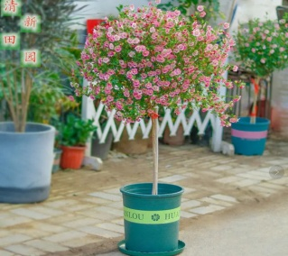
20 |  | 洋绣球 | 30-40 | 30 |  | 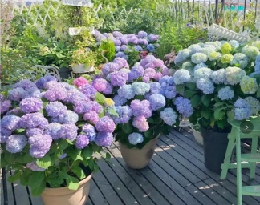
21 |  | 光辉岁月 | 25-30 | 30 |  | 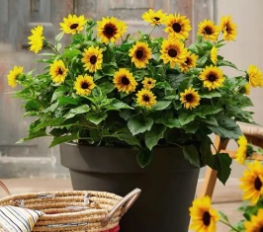
22 |  | 雏菊玛格丽格 | 20-30 | 25 |  | 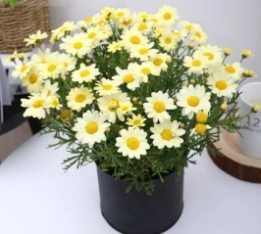
23 |  | 杜鹃花 | 30--50 | 25 |  | 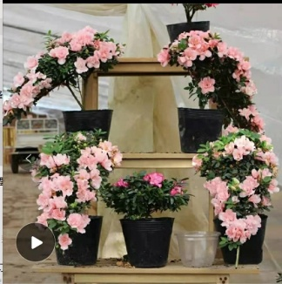
24 |  | 雏菊玛格丽格红太阳 | 20-30 | 25 |  | 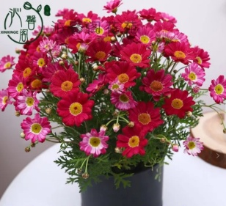
26 | 目前已有现货 | 大绿萝（月养护费用） | 150 | 20 |  | 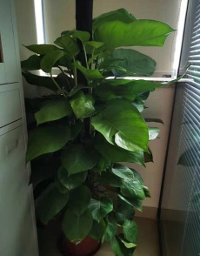
 |  |  | 合计 | 662 | （总报价上限）

